Gráfico 1
Gráfico 1. Distribución de los Ingresos Corrientes
Enero-Marzo 2021

Fuente: Sistema de Información de la Gestión Financiera (SIGEF).
Excluye donaciones.

Ingresos Corrientes
Impuestos | 90.8%
Ventas de bienes y servicios | 2.5%
Rentas de la propiedad | 3.7%
Transferencias y donaciones corrientes recibidas | 1.1%
Otros ingresos corrientes | 1.9%
Total general | 100%

Gráfico 2
Gráfico 2. Recaudació por Entidad Recaudadora
Enero-Marzo 2020 y 2021
Valores en Millones RD$

Fuente: Sistema de Información de la Gestión Financiera (SIGEF).
Excluye donaciones.

Recaudadora | Recacudado 2020 | Estimado 2021 | Recaudado 2021
TN | 11,737.5 | 8,282.7 | 16,041.0
DGII | 118,541.3 | 116,977.9 | 131,369.0
DGA | 32,287.8 | 29,936.1 | 39,868.6
Total | 162,566.6 | 155,196.7 | 187,278.6

Gráfico 3
Gráfico 3. Distribución del Gasto por Clasificación Económica
Enero-Marzo 2021
Valores en RD$ millones

 |  | 2020 | 2021
 | Gastos corrientes | 153,947.5 | 171,729.5
 | Gastos de capital | 30,369.9 | 9,337.9

Figura 1
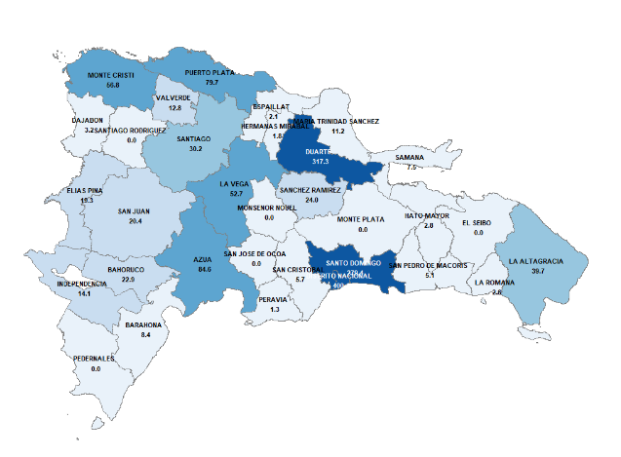

Gráfico 4
 |  | Gráfico 4. Distribución del Gasto por Clasificación Funcional (Enero-marzo 2020-2021)

Servicios Generales | 17.1%
Servicios Económicos | 9.7%
Protección del Medio Ambiente | 0.4%
Servicios Sociales | 53.7%
Intereses de la Deuda Pública | 19.2%

Figura 5
Figura 4. Distribución funcional de Protección del Medio Ambiente

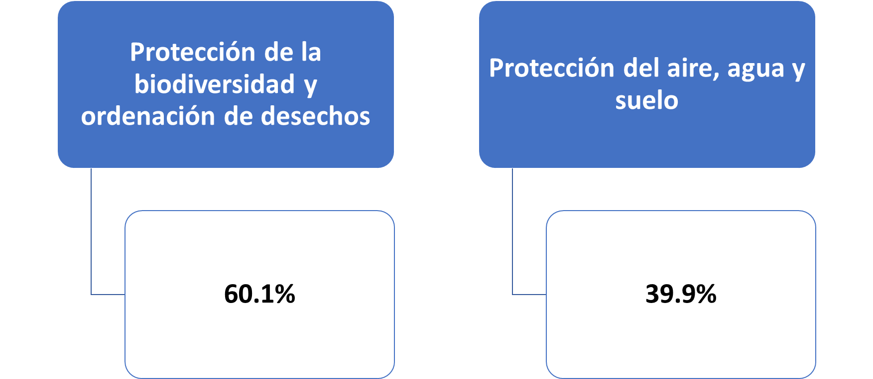

Fuente: SIGEF

Gráfico 5
Gráfico 5. Resultado Financiero y Balance Primario del Gobierno Central (Enero-marzo 2020-2021)

 |  | 2020 | 2021
 | Resultado financiero | (23,378.3) | 6,297.2
 | Balance primario | 1,932.9 | 41,017.2

Fuente: SIGEF

